１．評価対象利用者名簿
川西市介護度改善インセンティブ事業 【リハビリ型】ADL評価結果集計シート（１．評価対象利用者名簿）

 | 法人名 |  |  |  | 法人住所 |  | 代表職名 | 代表者名
 | 事業所名 |  |  |  | 事業所番号
 | 担当者名 |  |  |  | 利用契約者数 | 人

【入力要領】
１．黄色に着色したセルのみ入力してください。
２．数字は半角で入力してください。
３．「利用契約者数」欄には、４月１日現在の川西市介護保険の被保険者である
利用契約者（要介護1～5の人。ただし、利用開始から１年未満の人を除く）
の人数を入力してください。
４．評価対象利用者（要介護1～5のみ）が１００人を超える場合は、ワークシー
トの修正が必要ですので、介護保険課にご連絡ください。
 | 評価対象利用者
 | 氏名 |  | フリガナ |  | 被保険者番号
 | 苗字 | 名前 | 苗字 | 名前
例 | 川西 | 太郎 | カワニシ | タロウ | 1234567890
1
2
3
4
5
6
7
8
9
10
11
12
13
14
15
16
...

２．【リハビリ型】ADL評価（1回目）
【入力要領】１．黄色に着色したセルのみ入力してください。※白色のセルは計算式等が入力されていますので、絶対に変更しないでください。
２．「評価実施日」欄には、ＡＤＬ評価を実施した日付を「yyyy/MM/DD」形式で入力してください（例：2024年6月15日→2024/6/15）。 ３．ＡＤＬ評価項目の点数は、プルダウンリストから該当する点数を選択してください。
４．ＡＤＬ評価を実施できない評価対象利用者がいる場合は、備考欄に理由（例：「契約終了」「入院」等）を入力してください。
...
 |  |  |  | 始期 | 終期
事業所番号 |  |  | 評価実施期間 | 2026-04-01 | 2026-06-30
利用契約者数 |  | 人

 | ＡＤＬ評価結果（1回目）
被保険者番号 | 評価実施日 （4~6月） | ①食事 | ②移乗 | ③整容 | ④トイレ動作 | ⑤入浴 | ⑥移動 | ⑦階段昇降 | ⑧更衣 | ⑨排便コントロール | ⑩排尿コントロール | 合計 | 備考
...
1234567890 | 2023-06-01 | 5 | 10 | 5 | 5 | 0 | 10 | 5 | 5 | 10 | 10 | 65
...

３．【リハビリ型】ADL評価（２回目）
【入力要領】１．黄色に着色したセルのみ入力してください。※白色のセルは計算式等が入力されていますので、絶対に変更しないでください。
２．「評価実施日」欄には、ＡＤＬ評価を実施した日付を「yyyy/MM/DD」形式で入力してください（例：2024年6月15日→2024/6/15）。 ３．ＡＤＬ評価項目の点数は、プルダウンリストから該当する点数を選択してください。
４．ＡＤＬ評価を実施できない評価対象利用者がいる場合は、備考欄に理由（例：「契約終了」「入院」等）を入力してください。
...
 |  |  |  | 始期 | 終期
事業所番号 |  |  | 評価実施期間 | 2026-10-01 | 2026-12-31
利用契約者数 |  | 人

 | ＡＤＬ評価結果（２回目） |  |  |  |  |  |  |  |  |  |  |  |  | ＡＤＬ利得 | 区分
被保険者番号 | 評価実施日 （１０～１２月） | ①食事 | ②移乗 | ③整容 | ④トイレ動作 | ⑤入浴 | ⑥移動 | ⑦階段昇降 | ⑧更衣 | ⑨排便コントロール | ⑩排尿コントロール | 合計 | 備考
...
1234567890 | 2022-12-01 | 10 | 10 | 5 | 10 | 0 | 10 | 5 | 10 | 10 | 10 | 80 |  | 15 | 改善C
 |  |  |  |  |  |  |  |  |  |  |  |  |  |  | 対象外
 |  |  |  |  |  |  |  |  |  |  |  |  |  |  | 対象外
 |  |  |  |  |  |  |  |  |  |  |  |  |  |  | 対象外
 |  |  |  |  |  |  |  |  |  |  |  |  |  |  | 対象外
 |  |  |  |  |  |  |  |  |  |  |  |  |  |  | 対象外
 |  |  |  |  |  |  |  |  |  |  |  |  |  |  | 対象外
 |  |  |  |  |  |  |  |  |  |  |  |  |  |  | 対象外
...

アンケート回答（作成）
このシートは介護保険課の担当者が作業するシートです。
川西市介護度改善インセンティブ事業 【リハビリ型】ADL評価結果集計シート（アンケート）

 | 事業所名 | 0 |  |  | 事業所番号 | 0 |  |  |  |  | 合計点数 | 対象人数 | 平均点数 | 改善割合の補正 | 改善結果
 | 担当者名 | 0 |  |  | 利用契約者数 | 0 |  |  |  |  | 0 | 0 | #DIV/0! | #DIV/0! | #DIV/0!

 | 評価対象利用者 |  |  |  |  | アンケート |  |  |  |  |  |  |  |  | 左記の補正割合✕2回目ADLの改善割合
 | 氏名 |  | フリガナ |  | 被保険者番号 | 問1 | 問2 | 合計点 | 対象外
 | 氏 | 名 | シ | メイ |  |  |  |  |  | ※対象外はA列を空白にすると計算できる
例 | 川西 | 太郎 | カワニシ | タロウ | 1234567890 | 2 | 10 | 90
 |  |  |  |  |  |  |  | 0
 |  |  |  |  |  |  |  | 0
 |  |  |  |  |  |  |  | 0
 |  |  |  |  |  |  |  | 0
 |  |  |  |  |  |  |  | 0
 |  |  |  |  |  |  |  | 0
 |  |  |  |  |  |  |  | 0
 |  |  |  |  |  |  |  | 0
 |  |  |  |  |  |  |  | 0
 |  |  |  |  |  |  |  | 0
 |  |  |  |  |  |  |  | 0
 |  |  |  |  |  |  |  | 0
 |  |  |  |  |  |  |  | 0
 |  |  |  |  |  |  |  | 0
 |  |  |  |  |  |  |  | 0
...

参考様式（生活機能チェックシート）
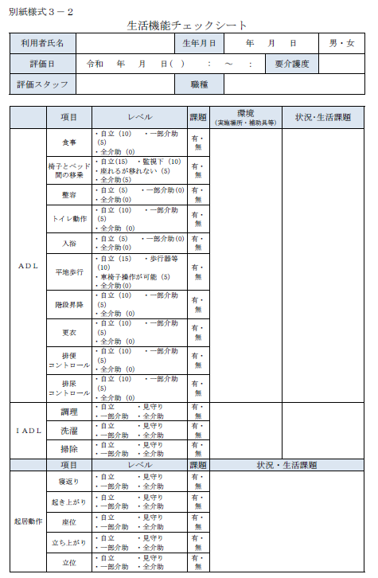
厚生労働省の
ホームページより引用しています

